스토리보드 제작하기
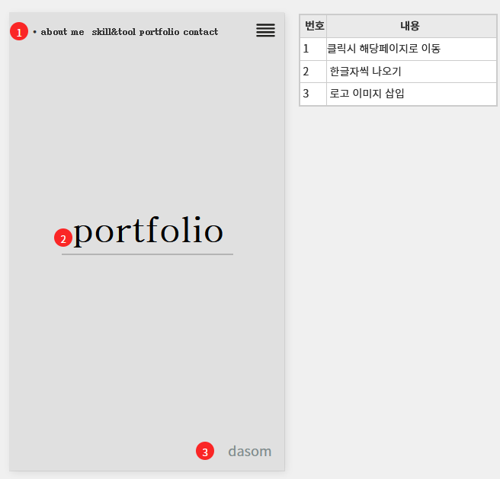
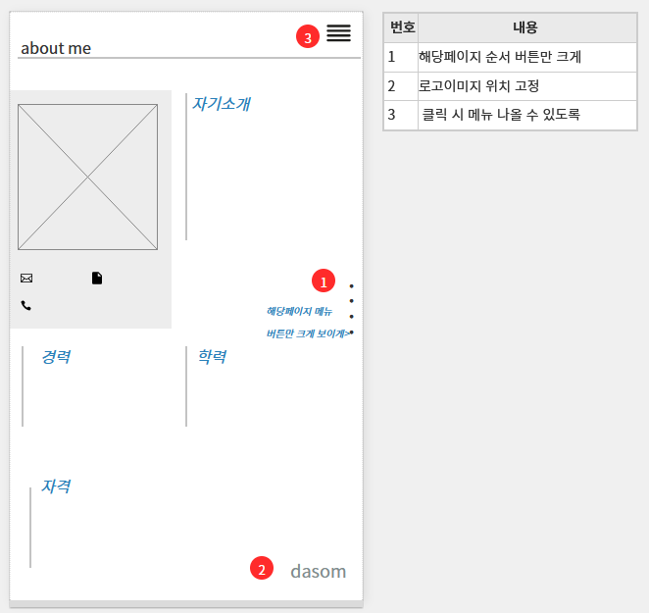
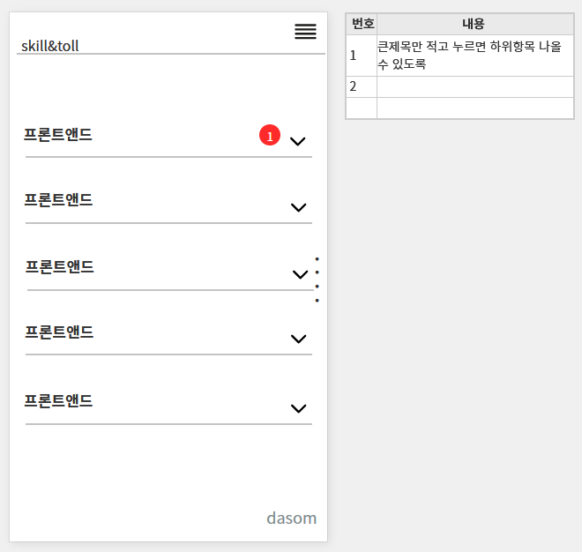
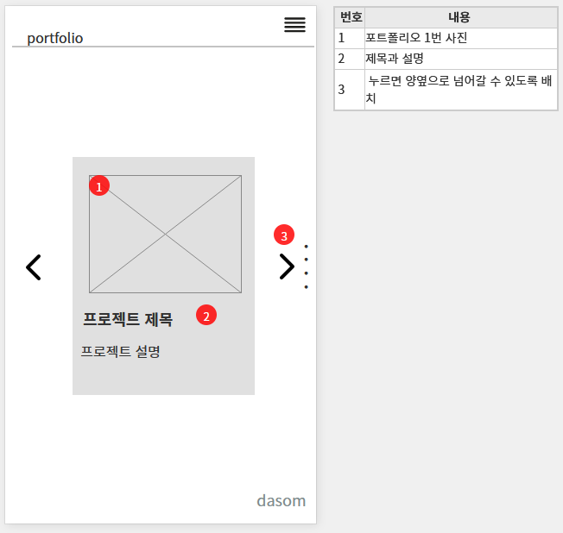
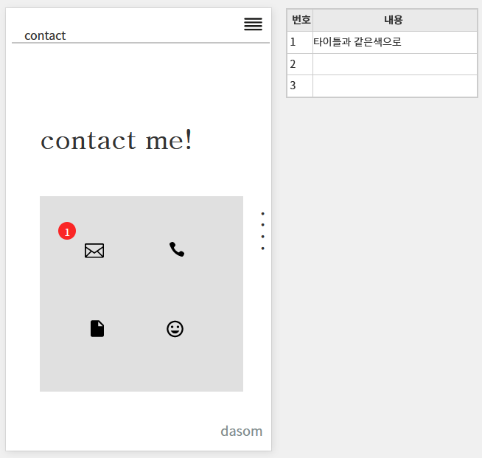
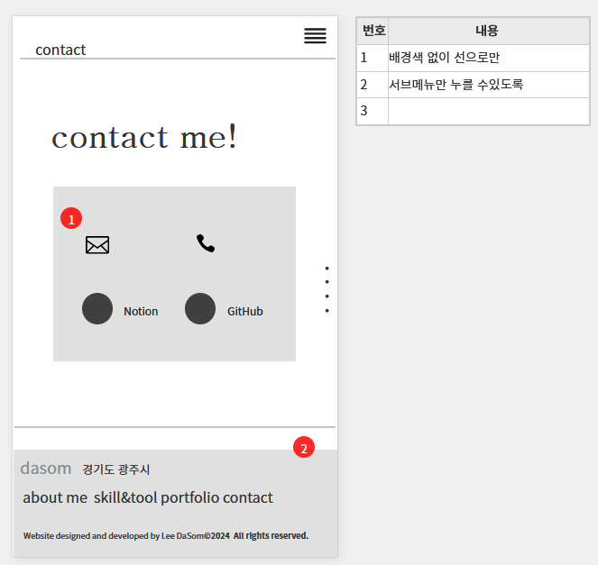
개인홈페이지 모바일 스토리 보드 작성
항목 | 내용 | 비고

사용성 구성요소 제작하기
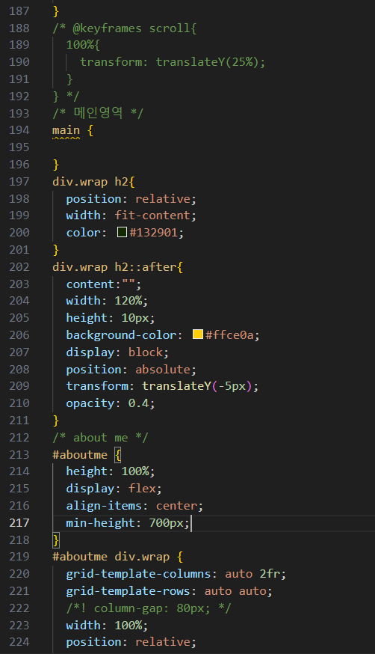
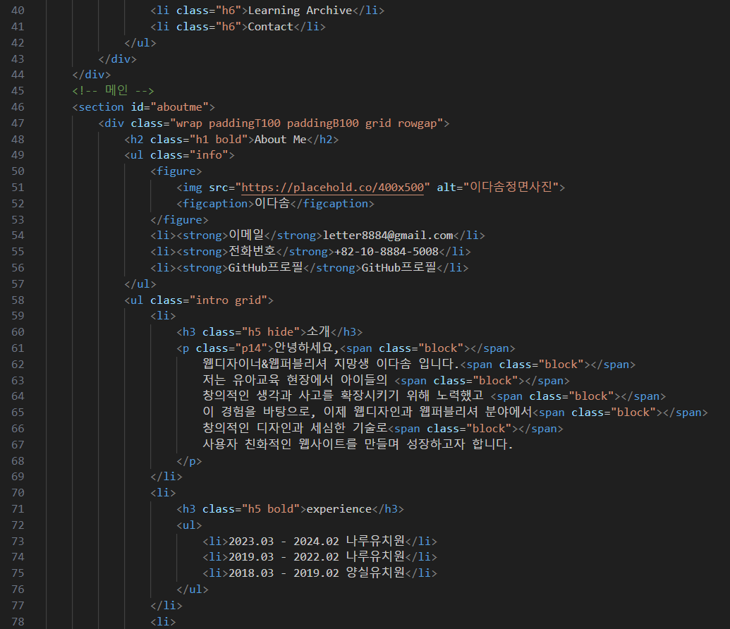
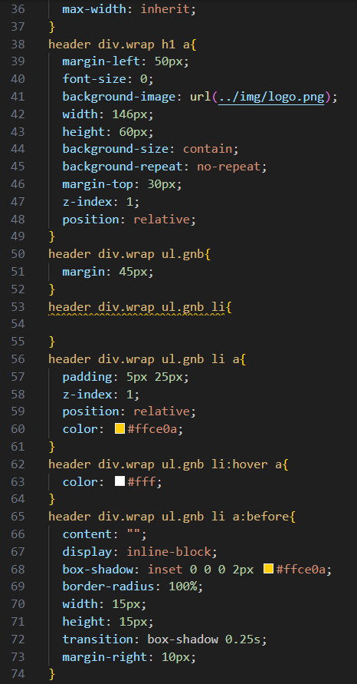
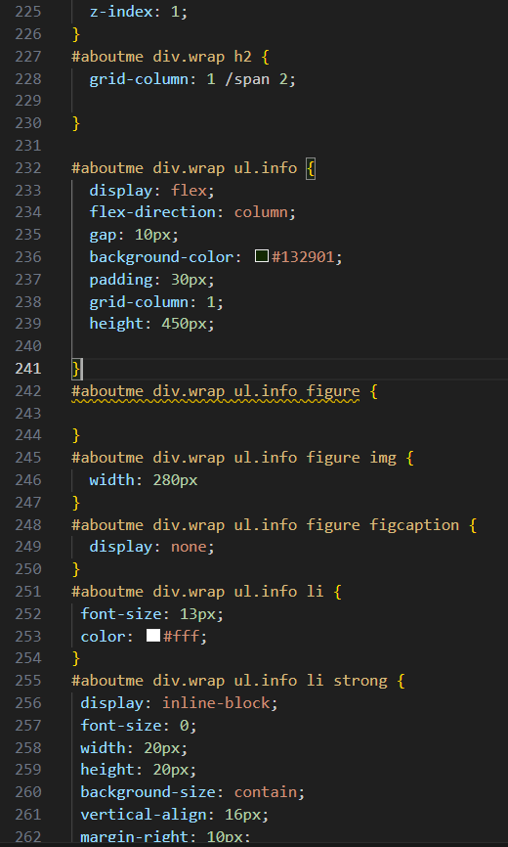
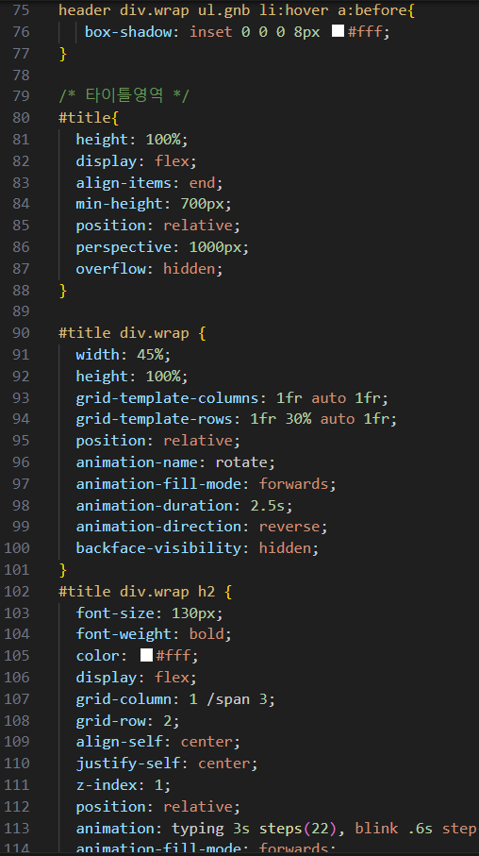
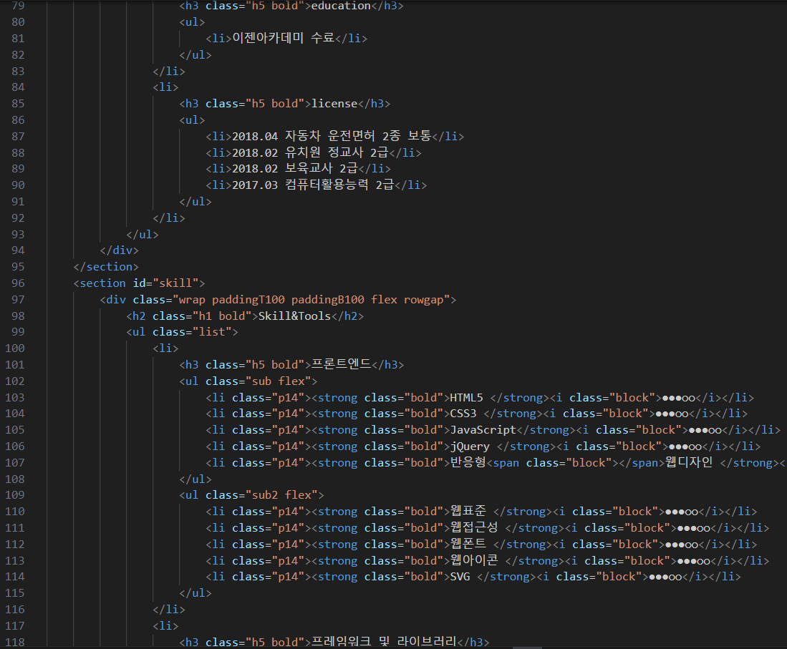
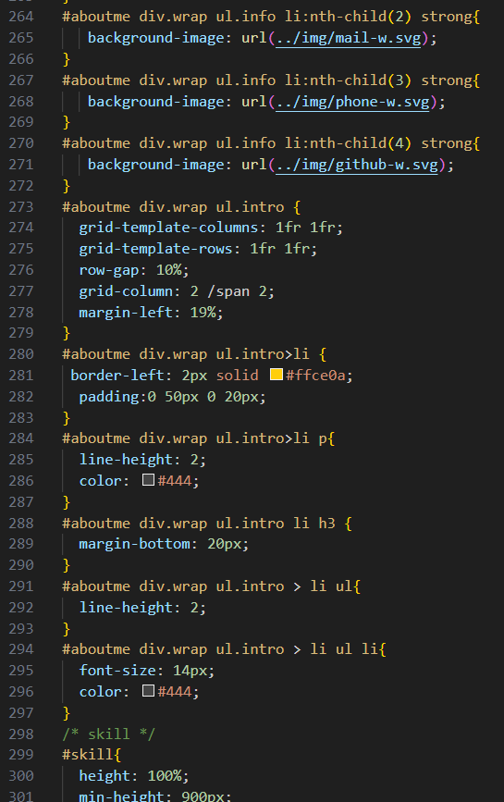
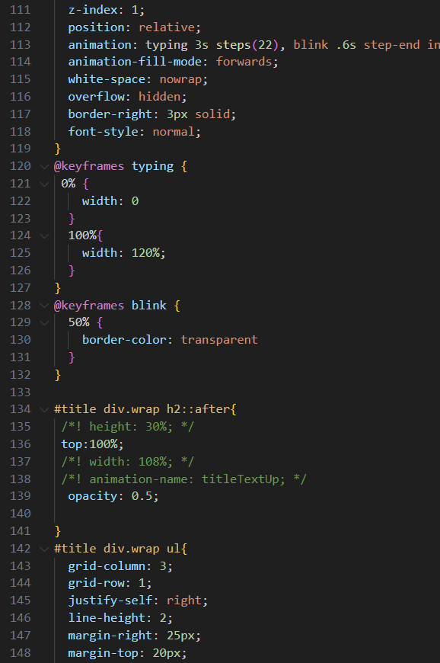
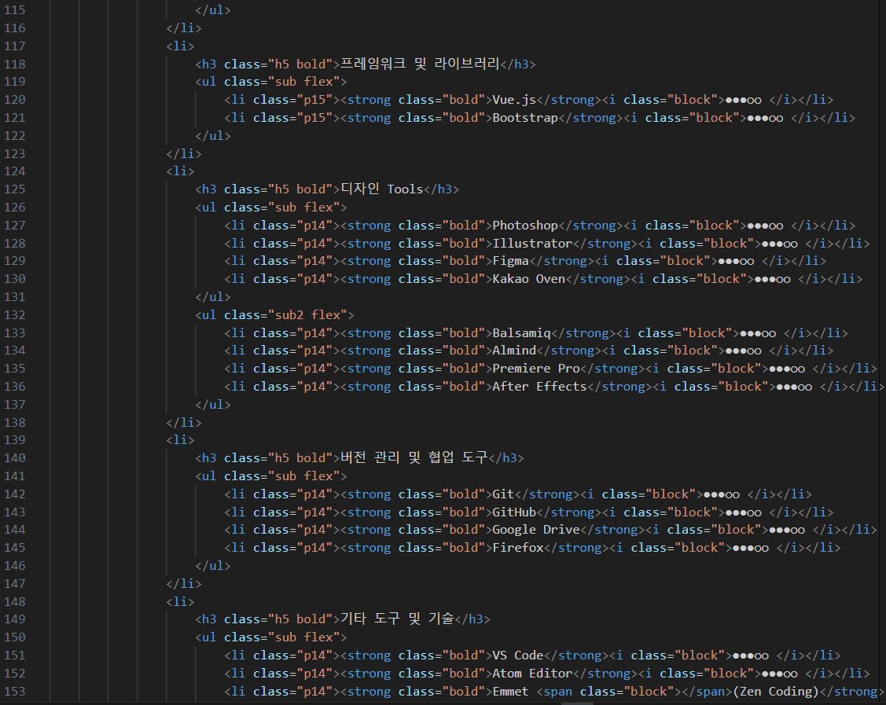
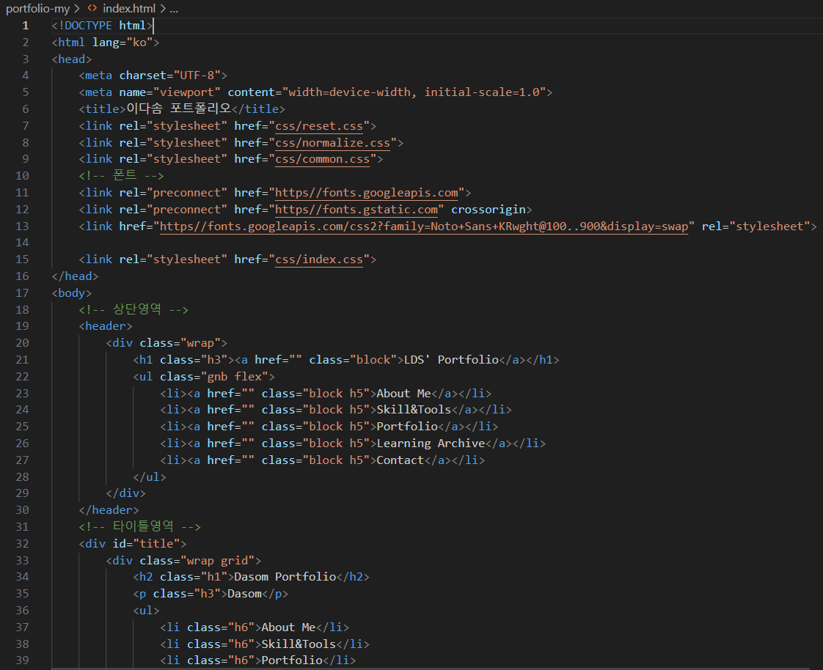
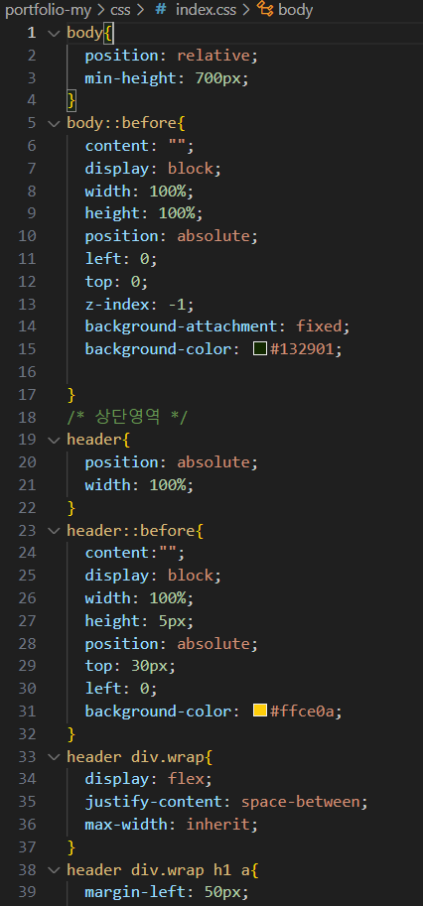
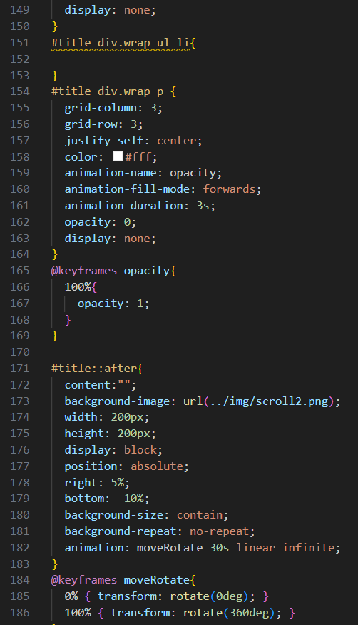
html코드 |  |  | pc-css 코드 |  |  | 웹 UX 태스크 분석을 위한 체크 리스트
 | 마크업 화면 캡쳐 - 배치 |  |  | css 화면 캡쳐 - 배치 |  |  | 제이콥 닐슨이 제시한 10가지 휴리스틱 평가 방법
항목 | 내용 | 비고 | 항목 | 내용 | 비고 | 항목 | 내용 | 비고

 |  |  |  |  |  | 가독성 | 사용자에게 시스템의 현재 상태를 시각화하여 보여준다.
 |  |  |  |  |  | 정확성 | 현 시스템에 잘 부합되도록 시스템을 설계한다.
 |  |  |  |  |  | 만족성 | 사용자에게 적절한 통제권을 부여한다.
 |  |  |  |  |  | 일관성 | 일관성과 표준성을 높인다.
 |  |  |  |  |  | 에 러 | 사용자의 실수를 미연에 방지할 수 있도록 설계한다.
 |  |  |  |  |  | 효율성 | 사용자가 적은 인지적 노력으로 시스템을 사용할 수 있도록 한다.
 |  |  |  |  |  | 신속성 | 사용자가 시스템을 유연하게 사용할 수 있도록 한다.
 |  |  |  |  |  | 심미성 | 심미적이고 간결한 시스템 디자인을 제공한다.
 |  |  |  |  |  | 역조작 | 에러 발생 시 사용자 스스로 문제를 파악하고 수정할 수 있도록 설계한다.
 |  |  |  |  |  | 이해성 | 사용자에게 충분한 도움말을 제공한다.

매체성 구성요소 제작하기
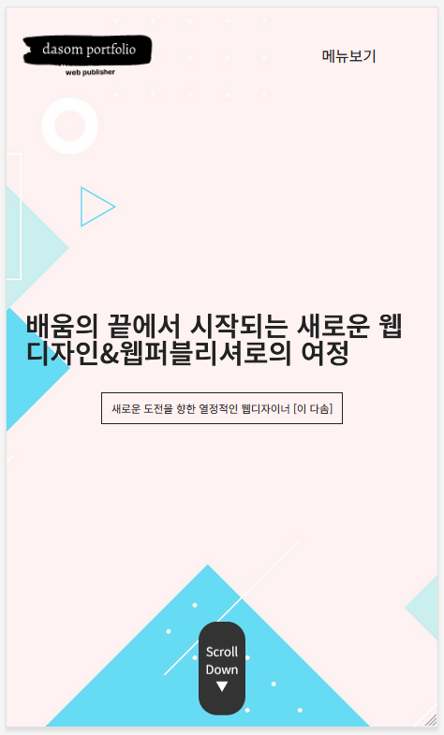
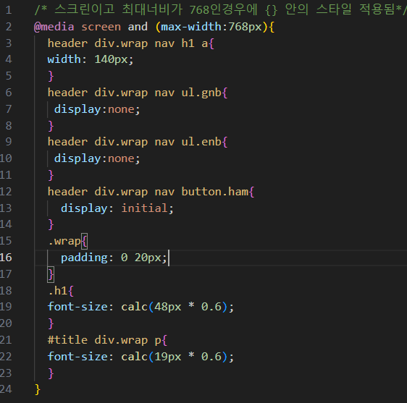
반응형 css코드 |  |  | 모바일 캡쳐 이미지 (768이하)
항목 | 내용 | 비고 | 항목 | 내용 | 비고

